Tabelle1
Die individuelle Lade-Analyse für Wohnmobile
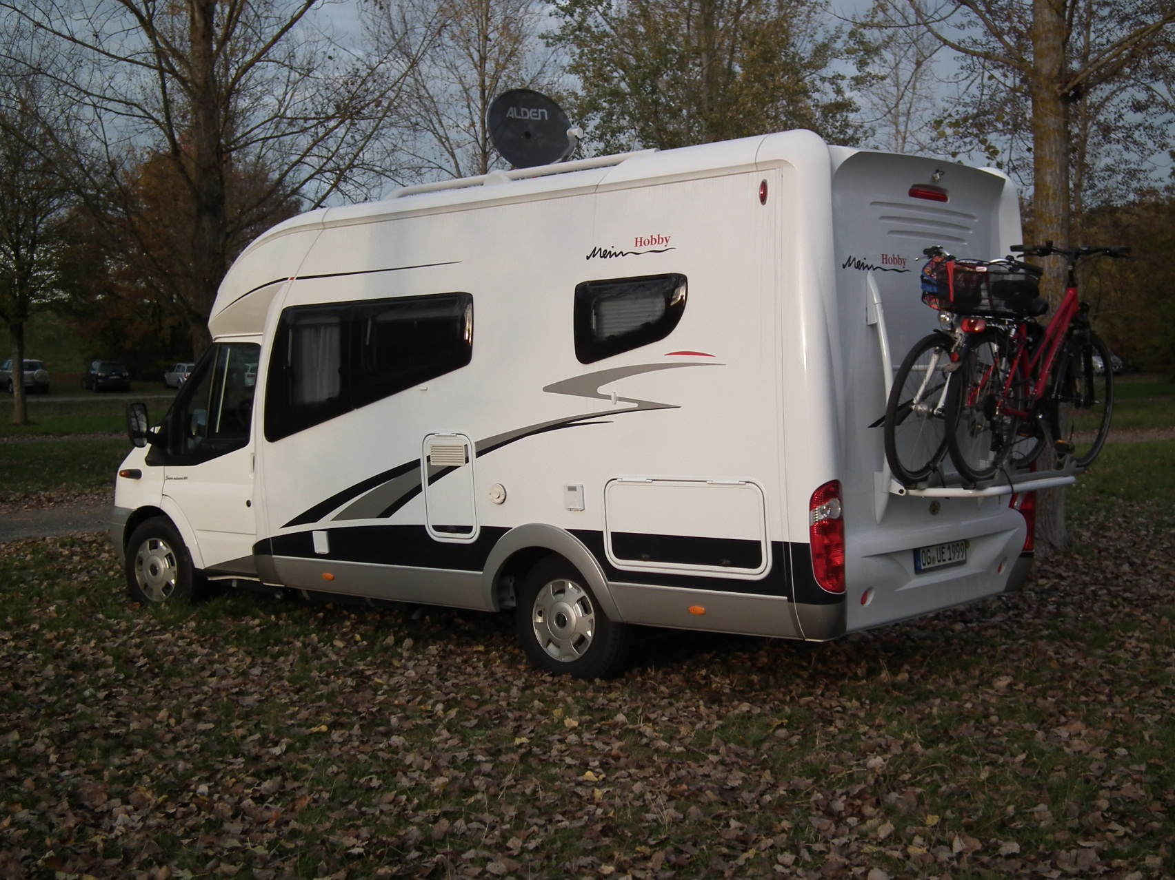
Fahrzeugdaten laut Kfz-Schein
Zul. Gesamtgewicht, Ziffer F1 | 3,500 | kg
Leergewicht, Ziffer G | 3,241 | kg
Zul. Achslast vorn, Ziffer 7.1 - VA | 1,750 | kg
Zul. Achslast hinten, Ziffer 7.2 - HA | 2,250 | kg

Fahrzeuggewichte auf Waage ermittelt *)
Leergewicht (VA und HA) | 2,900 | kg
Achslast Vorderachse (VA) | 1,420 | kg
Achslast Hinterachse (HA) | 1,480 | kg
*) Kraftstofftank voll, Frisch- und Abwassertanks entleert, Toilette entleert, keine Ladung und keine Gasflaschen an Bord.

Fahrzeugmaße ermittelt
Radstand | 3,770 | mm

Fahrer und Passagiere |  |  |  |  | ergibt Zusatzgewicht
 | tatsächliches Gewicht |  | Abstand zur VA |  | auf VA von |  | auf HA von
Fahrer | 89 | kg | 900 | mm | 68 | kg | 21 | kg
Beifahrer | 80 | kg | 900 | mm | 61 | kg | 19 | kg
Mitfahrer Sitzgruppe 1 | - | kg | 2,500 | mm | - | kg | - | kg
Summe Passagiere | 169 | kg |  | anteilig: | 129 | kg | 40 | kg

Ladung |  |  |  |  | ergibt Zusatzgewicht
 | tatsächliches Gewicht |  | Abstand zur VA |  | auf VA von |  | auf HA von
Gas (2 Gasflaschen á 11 kg Füllung) | 38 | kg | 3,170 | mm | 6 | kg | 32 | kg
Frischwasser (90 l) | 90 | kg | 4,300 | mm | -13 | kg | 103 | kg
Abwasser (xx l) | - | kg | 1,800 | mm | - | kg | - | kg
Toilette(xx l) | - | kg | 4,700 | mm | - | kg | - | kg

Laderaum
Campingtisch / -stühle, Getränkekiste usw. | 20 | kg | 4,200 | mm | -2 | kg | 22 | kg
Grill | 18 | kg | 4,900 | mm | -5 | kg | 23 | kg
Elektrokabek/Wasserschlauch, Werkzeug | 15 | kg | 4,400 | mm | -3 | kg | 18 | kg

Ablage
oberhalb Fahrer | 7 | kg | 800 | mm | 6 | kg | 1 | kg
oberhalb Sitzgruppe | 5 | kg | 1,900 | mm | 2 | kg | 3 | kg
seitlich oberhalb Bett | 10 | kg | 4,400 | mm | -2 | kg | 12 | kg
oberhalb Bett | 10 | kg | 5,300 | mm | -4 | kg | 14 | kg
unter TV | 3 | kg | 2,600 | mm | 1 | kg | 2 | kg

Innenausstattung
Kühlschrank (Füllung) | 15 | kg | 3,150 | mm | 2 | kg | 13 | kg
unterhalb Spüle | 5 | kg | 3,150 | mm | 1 | kg | 4 | kg
Kleiderschrank | 10 | kg | 3,700 | mm | 0 | kg | 10 | kg
unterhalb Waschbecken | 3 | kg | 4,200 | mm | -0 | kg | 3 | kg

Fahrradträger
2 Fahrräder | 20 |  | 5,670 | mm | -10 | kg | 30 | kg

Summe Ladung | 269 | kg |  | anteilig: | -21 | kg | 290 | kg

Praxis-Auswertung Gesamtgewicht
Zul. Gesamtgewicht | 3,500 | kg
minus Leergewicht | -2,900 | kg
minus Summe Passagiere | -169 | kg
minus Summe Ladung | -269 | kg
ergibt Zuladungsreserve Fahrzeug | 162 | kg

Praxis-Auswertung Vorderachse
Zul. Achslast vorn | 1,750 | kg
minus Achslast vorn | -1,420 | kg
minus Summe Passagiere | -129 | kg
minus Summe Ladung | 21 | kg
ergibt Zuladungsreserve Vorderachse | 222 | kg

Praxis-Auswertung Hinterachse
Zul. Achslast hinten | 2,250 | kg
minus Achslast hinten | -1,480 | kg
minus Summe Passagiere | -40 | kg
minus Summe Ladung | -290 | kg
ergibt Zuladungsreserve Hinterachse | 440 | kg

